Sheet1
备注：0-9个周期，没有半循环校正
佳敏： |  |  |  |  | 汐瑾：
 | 不筛查 | 策略1 | 策略2 | 策略3 |  | 不筛查 | 策略1 | 策略2 | 策略3

cvd发病数 | 764.0602 | 573.7551 | 542.3481 | 632.3632 | cvd发病数 | 847.45 | 860.23 | 871.43 | 867.31
cvd死亡数 | 295.6327 | 215.5674 | 183.8606 | 194.5013 | cvd死亡数 | 326.84 | 325.13 | 326.50 | 401.68
非cvd死亡数 | 326.8633 | 330.4169 | 331.9619 | 331.7756 | 非cvd死亡数 | 296.83 | 288.43 | 258.91 | 357.72
全死因死亡数 | 622.4961 | 546.0343 | 515.8224 | 526.2769 | 全死因死亡数 | 623.67 | 613.56 | 585.41 | 759.4
总人群qaly | 58904.3 | 59445.65 | 59609.44 | 59508.54 | 总人群qaly | 58885.11 | 58997.39 | 59191.33 | 59046.44
总人数获得生命年 | 59348.88 | 59710.38 | 598558.31 | 59813.86 | 总人数获得生命年 | 59343.60 | 59347.88 | 59480.08 | 59401.93

秋萍：
 | 不筛查 | 策略1 | 策略2 | 策略3

cvd发病数 | 837.41 | 631.00 | 593.79 | 695.26
cvd死亡数 | 322.92 | 268.32 | 225.21 | 238.01
全死因死亡数 | 714.68 | 628.65 | 592.81 | 605.03
总人群qaly | 58575.44 | 59076.30 | 59269.21 | 59170.42
总人数获得生命年 | 58960.65 | 59363.89 | 59539.01 | 59487.19

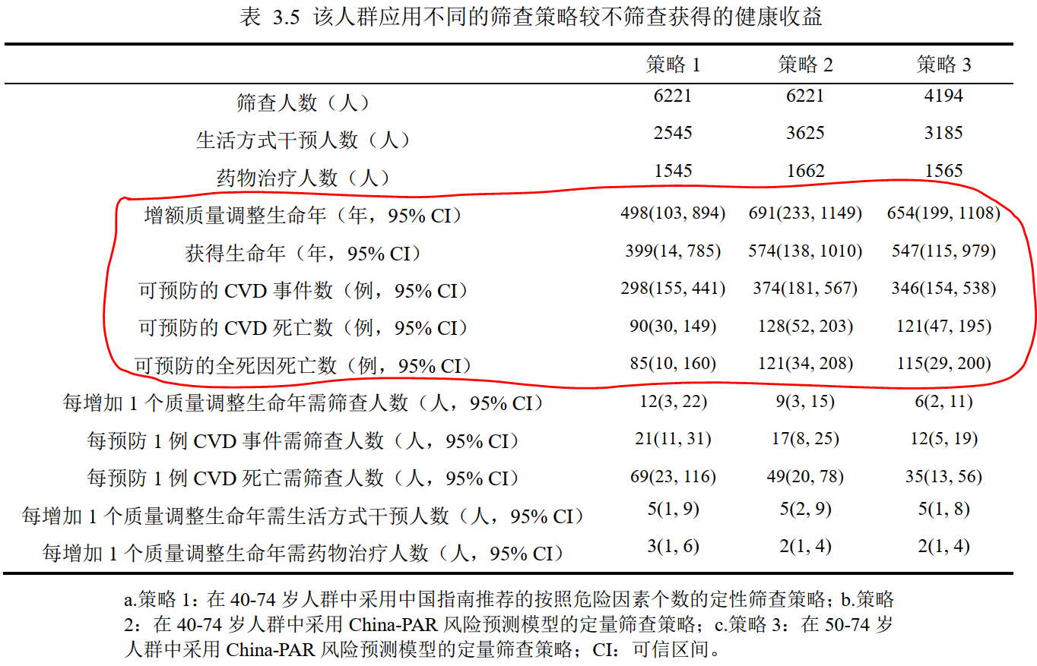
 |  |  |  | 根据以上结果计算的策略间筛查收益的差值：
亚琴师姐的论文： |  |  |  |  |  | 秋萍：
 |  |  |  |  |  |  | 1 vs 0 | 2 vs 0 | 3 vs 0 | 2 vs 1 | 3 vs 1 | 3 vs 2
 |  |  |  |  |  | cvd发病数 | 206.41278 | 243.61436 | 142.14985 | 37.20 | -64.26293 | -101.46451
 |  |  |  |  |  | cvd死亡数 | 54.6 | 97.71 | 84.91 | 43.11 | 30.31 | -12.8
 |  |  |  |  |  | 全死因死亡数 | 86.03 | 121.87 | 109.65 | 35.84 | 23.62 | -12.22
 |  |  |  |  |  | 总人群qaly | 500.85271 | 693.76592 | 594.97644 | 192.91321 | 94.12373 | -98.78948
 |  |  |  |  |  | 总人数获得生命年 | 403.24522 | 578.36637 | 526.54544 | 175.12115 | 123.30022 | -51.82093

 |  |  |  |  |  | 汐瑾： |  |  |  |  |  |  | 佳敏：
 |  |  |  |  |  |  | 1 vs 0 | 2 vs 0 | 3 vs 0 | 2 vs 1 | 3 vs 1 | 3 vs 2 |  | 1 vs 0 | 2 vs 0 | 3 vs 0 | 2 vs 1 | 3 vs 1 | 3 vs 2
 |  |  |  |  |  | cvd发病数 | -12.78 | -23.98 | -19.86 | -11.2 | -7.08 | 4.12 | cvd发病数 | 190.3051 | 221.7121 | 131.697 | 31.41 | -58.6081 | -90.0151
 |  |  |  |  |  | cvd死亡数 | 1.71 | 0.34 | -74.84 | -1.37 | -76.55 | -75.18 | cvd死亡数 | 80.0653 | 111.7721 | 101.1314 | 31.71 | 21.0661 | -10.6407
 |  |  |  |  |  | 全死因死亡数 | 10.11 | 38.26 | -135.73 | 28.15 | -145.84 | -173.99 | 全死因死亡数 | 76.4618 | 106.6737 | 96.2192 | 30.21 | 19.7574 | -10.4545
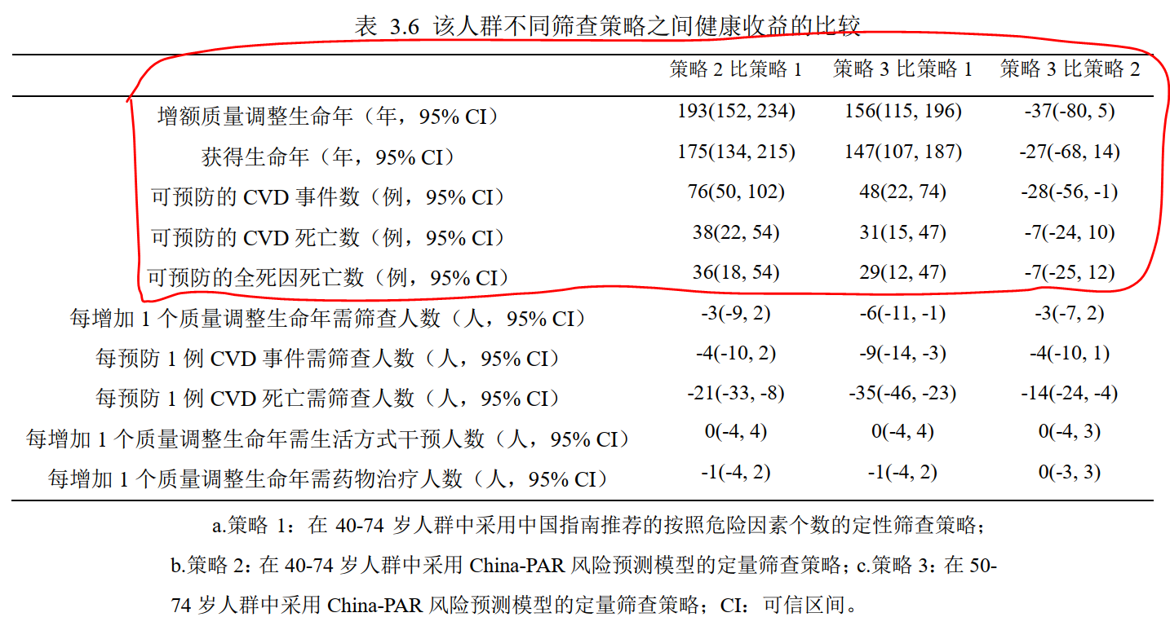
 |  |  |  |  |  | 总人群qaly | 112.28 | 306.22 | 161.33 | 193.94 | 49.05 | -144.89 | 总人群qaly | 541.35 | 705.14 | 604.24 | 163.79 | 62.89 | -100.9
 |  |  |  |  |  | 总人数获得生命年 | 4.28 | 136.48 | 58.33 | 132.2 | 54.05 | -78.15 | 总人数获得生命年 | 361.5 | 539209.43 | 464.98 | 538847.93 | 103.48 | -538744.45

